Sheet1
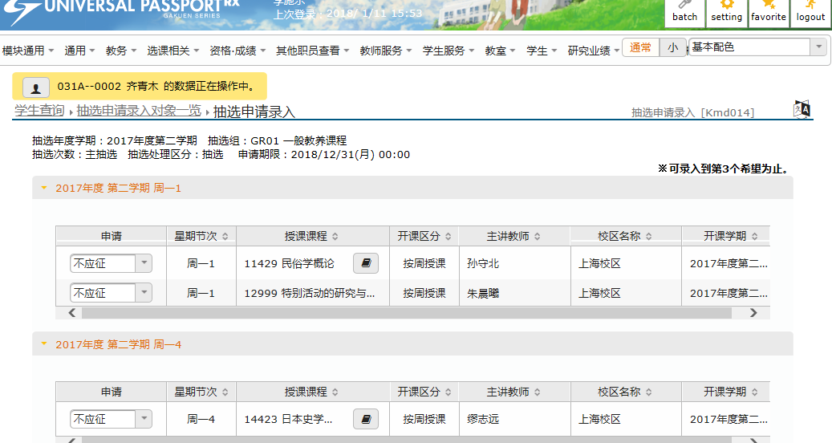
Bsd00802 | 邮件发送状况详细信息
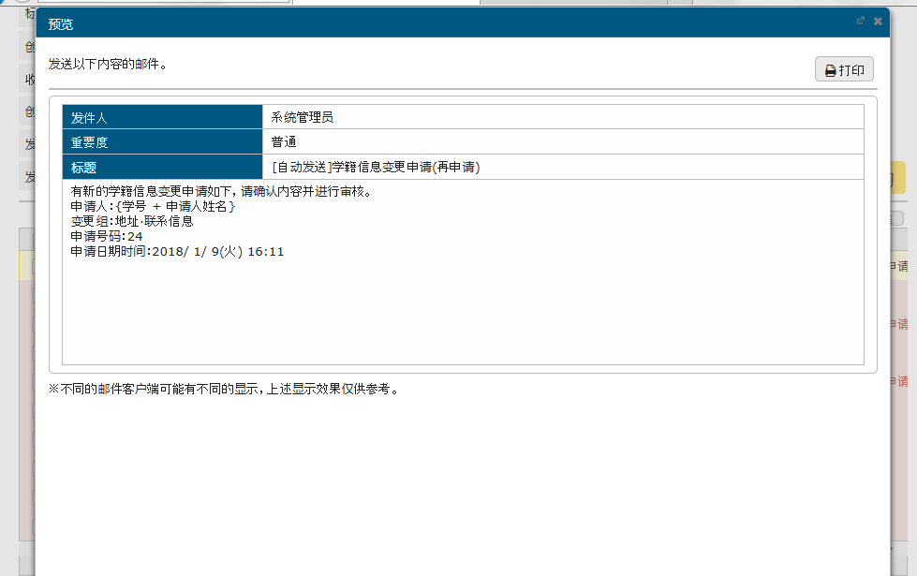

有新的学籍信息变更申请如下，请确认内容并进行审核。
申请人：{学号 + 申请人姓名}
变更组：地址·联系信息
申请号码：24
申请日期时间：2018/ 1/ 9(星期二) 16:11

Kmc00401 | 时间安排一览
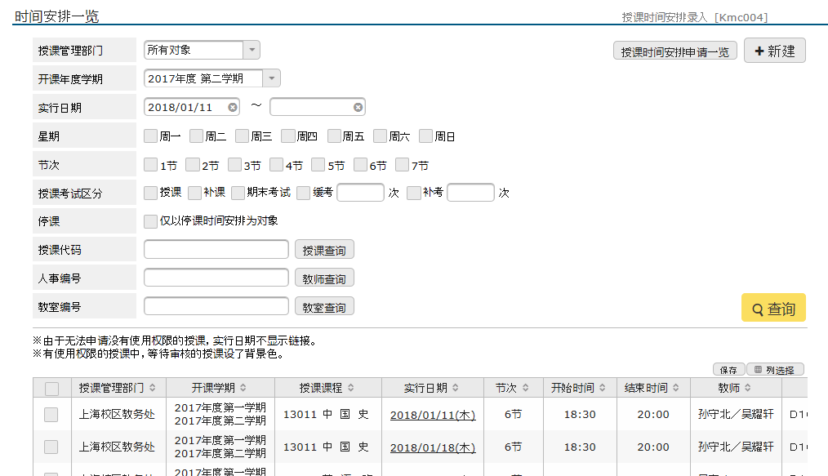

Kmc00402 | 授课时间安排录入
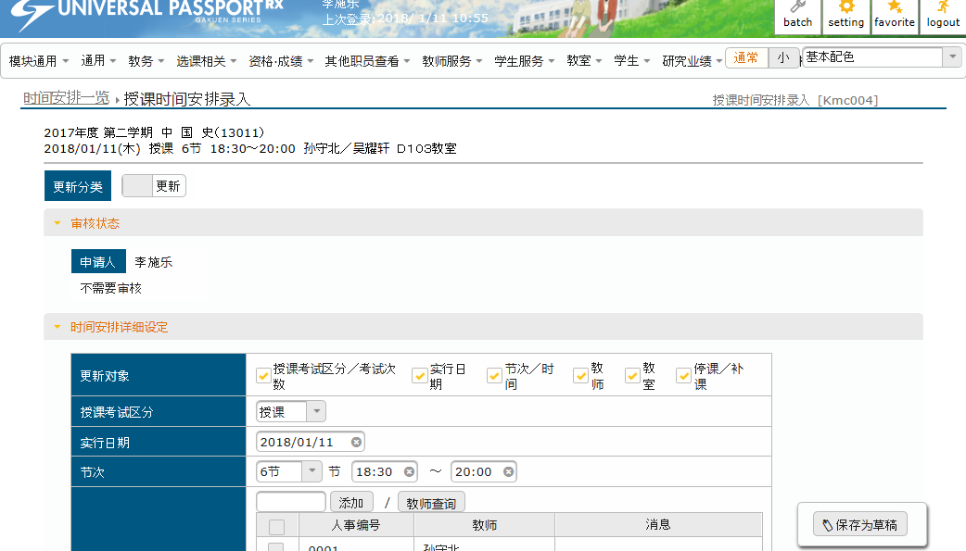

Kmc00601 | 时间安排变更履历确认
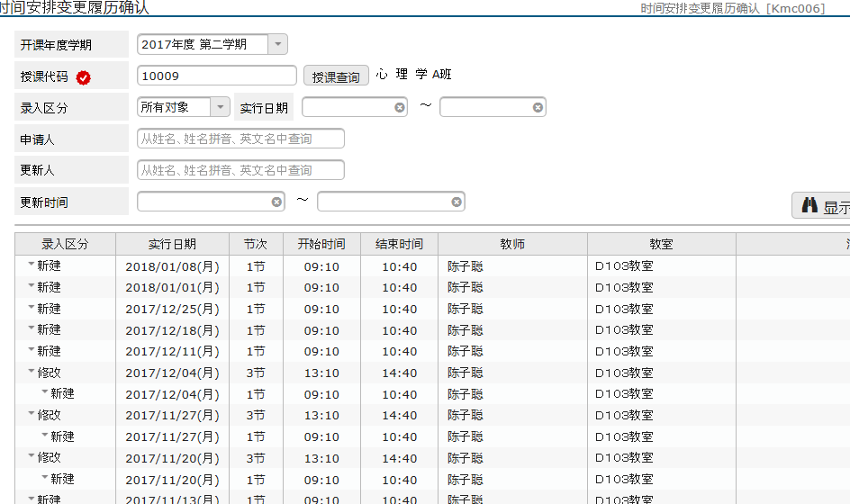

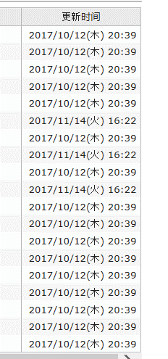

Kmh00401 | 授课大纲运用方法设定一览
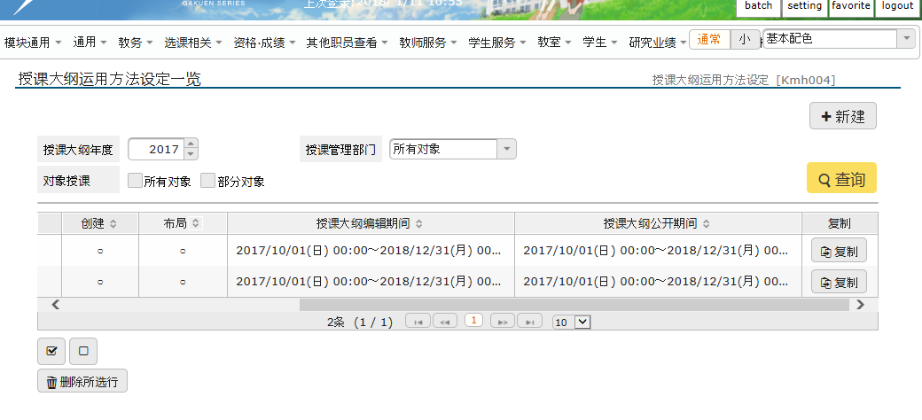

Kmd01501 | 抽选组一览
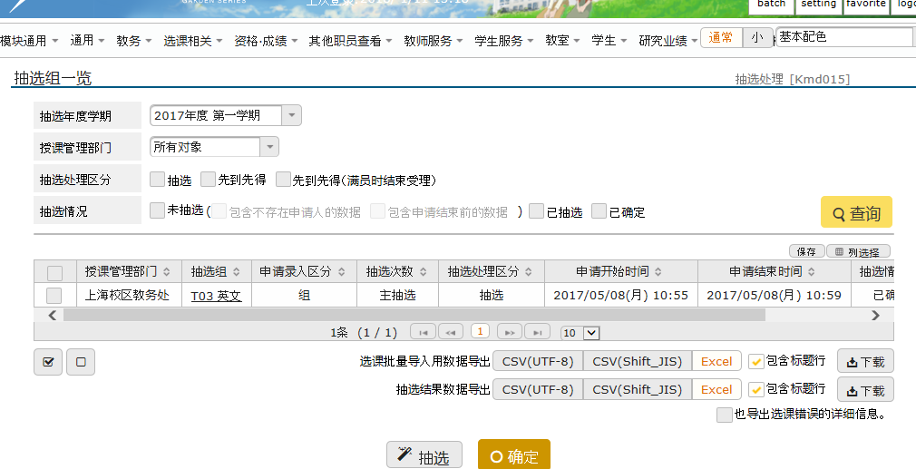

Kmd01502 | 抽选组对象授课一览
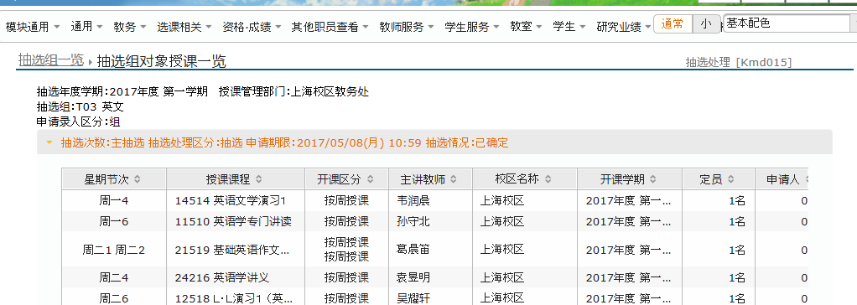

Kmd01401 | 抽选申请录入对象一览
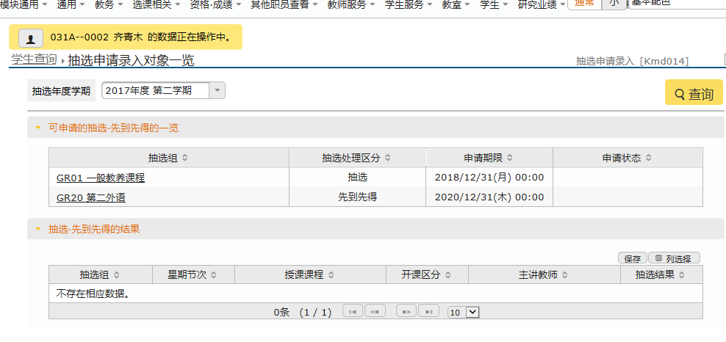

Kmd01402 | 抽选申请录入

